상품제안서
급속 냉각 아이스 선풍기 8인치 독일 쿨링 써큘레이터 다양 쿨러링 넥밴드 선풍기 쿨타올 쿨스카프 | 상품코드: F30731

 |  |  |  |  |  |  | 02-412-0044 | www.easy1.co.kr
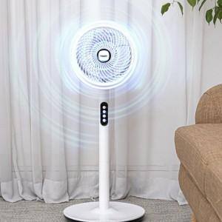

【상세/제작정보】 | *박스 4개예정(택배 6000원)

【인쇄/포장옵션】 | DTF1곳 / 포장불가능

【공급단가】 | 수량 | 20~ | 50~ | 100~ | 300~ | 500~
*VAT별도 | 단가 | 34,870원 | 34,310원 | 33,480원 | 32,640원 | 32,080원

【상품 URL】 | http://www.easy1.co.kr/src/goods_detail.php?gdno=30731

